关系图
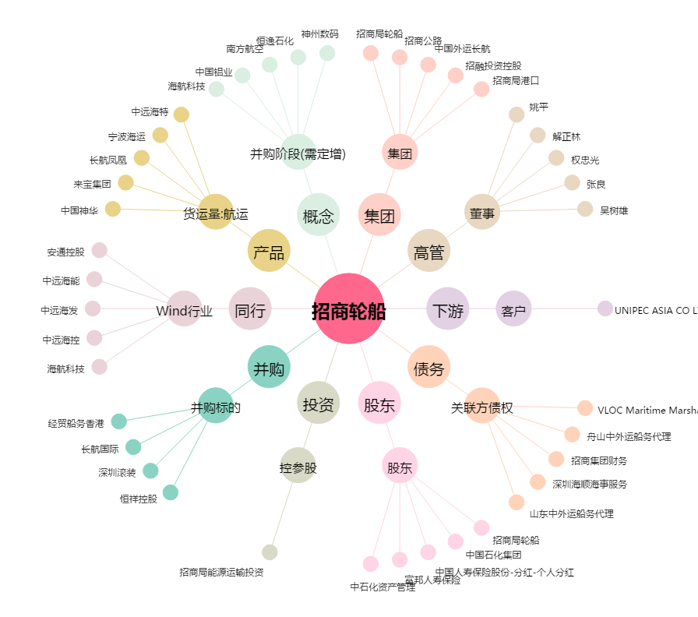
招商轮船[601872.SH] - 关系概览图

